Carte 2.2
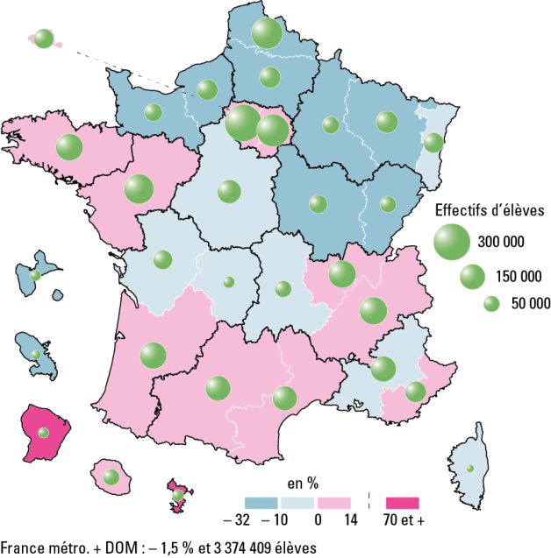
2.2 - Évolution des effectifs des formations en collège entre 1998 et 2018 (en %)

 |  |  | L’état de l’École 2019 © DEPP
Champ : France métropolitaine + DOM, public et privé, établissements sous tutelle du MEN (y compris Erea).
Source : MENJ-MESRI-DEPP.

Données
 | Effectifs 1998 | Effectifs 2018 | Evolution en %
MARTINIQUE | 28,602 | 19,398 | -32.2
REIMS | 80,802 | 64,489 | -20.2
NANCY-METZ | 136,131 | 109,075 | -19.9
ROUEN | 115,401 | 95,838 | -17.0
DIJON | 88,976 | 74,980 | -15.7
LILLE | 256,748 | 217,258 | -15.4
CAEN | 82,915 | 70,488 | -15.0
AMIENS | 114,889 | 99,936 | -13.0
GUADELOUPE | 30,959 | 26,948 | -13.0
BESANCON | 65,931 | 58,950 | -10.6
ORLEANS-TOURS | 135,426 | 126,973 | -6.2
CORSE | 13,878 | 13,035 | -6.1
CLERMONT-FERRAND | 65,612 | 62,166 | -5.3
LIMOGES | 32,696 | 31,082 | -4.9
POITIERS | 85,913 | 83,556 | -2.7
STRASBOURG | 93,450 | 91,343 | -2.3
AIX-MARSEILLE | 148,584 | 145,261 | -2.2
LA REUNION | 59,223 | 60,538 | 2.2
VERSAILLES | 297,711 | 304,657 | 2.3
RENNES | 161,474 | 165,770 | 2.7
NICE | 96,419 | 99,426 | 3.1
PARIS | 84,476 | 88,020 | 4.2
LYON | 161,530 | 170,269 | 5.4
CRETEIL | 224,045 | 236,439 | 5.5
GRENOBLE | 161,916 | 171,125 | 5.7
NANTES | 185,420 | 199,707 | 7.7
BORDEAUX | 146,883 | 159,350 | 8.5
MONTPELLIER | 122,325 | 135,149 | 10.5
TOULOUSE | 123,750 | 140,639 | 13.6
GUYANE | 13,558 | 23,428 | 72.8
MAYOTTE | 10,458 | 29,116 | 178.4
France métropolitaine + DOM * | 3,426,101 | 3,374,409 | -1.5

Figure 2.3
2.3 Répartition des collègiens selon leur origine sociale à la rentrée 2018 (en %)
 | Défavorisée | Moyenne | Favorisée | Très favorisée
Public | 41 | 27 | 12 | 20
dt Segpa 1 | 73 | 20 | 5 | 2
dt ULIS | 63 | 23 | 7 | 7
Privé | 18 | 28 | 15 | 39
dt Segpa 1 | 47 | 33 | 11 | 9
dt ULIS | 33 | 30 | 15 | 23
Public et privé | 36 | 27 | 13 | 24
dt Segpa 1 | 71 | 21 | 5 | 2
dt ULIS | 60 | 23 | 8 | 8

 |  |  |  |  |  | L’état de l’École 2019 © DEPP
1 : SEGPA, DIMA et dispositifs relais.
Lecture : parmi les élèves suivant une formation en collège dans le secteur public, 41 % sont d'orgine sociale défavorisée et 20 % d'origine sociale très favorisée.
Champ : France métropolitaine + DOM, public et privé, établissements sous tutelle du MEN (y compris Erea).
Source : MENJ-MESRI-DEPP.

Données |  | Défavorisée | Moyenne | Favorisée | Très favorisée
Total public | Public | 41 | 27 | 12 | 20
 | dt Segpa 1 | 73 | 20 | 5 | 2
 | dt ULIS | 63 | 23 | 7 | 7

Total privé | Privé | 18 | 28 | 15 | 39
 | dt Segpa 1 | 47 | 33 | 11 | 9
 | dt ULIS | 33 | 30 | 15 | 23

Total public + privé | Public et privé | 36 | 27 | 13 | 24
 | dt Segpa 1 | 71 | 21 | 5 | 2
 | dt ULIS | 60 | 23 | 8 | 8

Figure 2.4
2.4 Evolution des langues vivantes étudiées 1 par les collégiens (en %)

 |  |  |  |  |  | L’état de l’École 2019 © DEPP
1. Il s'agit du cumul des première, deuxième, ou troisième langues vivantes étudiées, ainsi que de toute autre modalité mise en place dans les académies.
Note : Les 4 langues vivantes les plus étudiées au collège sont l'anglais, l'espagnol, l'allemand et l'italien. Des informations sur les autres langues étudiées sont disponibles dans la version en ligne de la publication.
Champ : France métropolitaine + DOM, public et privé, établissements sous tutelle du MEN (y compris Erea).
Source : MENJ-MESRI-DEPP.

Données | 2005 | 2006 | 2007 | 2008 | 2009 | 2010 | 2011 | 2012 | 2013 | 2014 | 2015 | 2016 | 2017 | 2018
Anglais | 96.7 | 97.0 | 97.2 | 97.6 | 97.9 | 98.4 | 98.5 | 98.4 | 98.7 | 98.8 | 98.9 | 99.4 | 99.4 | 99.3
Espagnol | 34.9 | 34.8 | 34.3 | 34.4 | 35.3 | 36.1 | 36.5 | 37.3 | 38.1 | 39.3 | 39.4 | 54.5 | 54.2 | 54.6
Allemand | 14.4 | 14.5 | 15.0 | 15.2 | 15.0 | 14.7 | 14.4 | 14.5 | 14.7 | 14.7 | 14.7 | 15.6 | 15.9 | 15.9
Italien | 3.5 | 3.4 | 3.3 | 3.2 | 3.2 | 3.2 | 3.1 | 3.1 | 3.1 | 3.1 | 3.1 | 4.2 | 4.2 | 4.3
Chinois | 0.0 | 0.1 | 0.1 | 0.1 | 0.2 | 0.2 | 0.2 | 0.2 | 0.3 | 0.3 | 0.4 | 0.4 | 0.4 | 0.5
Portugais | 0.2 | 0.2 | 0.2 | 0.2 | 0.2 | 0.2 | 0.2 | 0.2 | 0.2 | 0.2 | 0.2 | 0.3 | 0.3 | 0.3
Arabe littéral | 0.1 | 0.1 | 0.1 | 0.1 | 0.1 | 0.1 | 0.1 | 0.1 | 0.1 | 0.1 | 0.1 | 0.2 | 0.2 | 0.2
Hébreu moderne | 0.1 | 0.1 | 0.1 | 0.1 | 0.1 | 0.1 | 0.1 | 0.1 | 0.1 | 0.1 | 0.1 | 0.1 | 0.1 | 0.1
Russe | 0.1 | 0.1 | 0.1 | 0.1 | 0.1 | 0.1 | 0.1 | 0.1 | 0.1 | 0.1 | 0.1 | 0.1 | 0.1 | 0.1
Langues régionales | 0.9 | 0.9 | 0.9 | 0.9 | 1.0 | 1.0 | 1.0 | 1.0 | 1.0 | 1.0 | 1.0 | 1.0 | 1.1 | 1.1
Autres (yc correspondance) | 0.1 | 0.1 | 0.1 | 0.1 | 0.2 | 0.1 | 0.1 | 0.1 | 0.2 | 0.1 | 0.2 | 0.2 | 0.2 | 0.2

